使い方
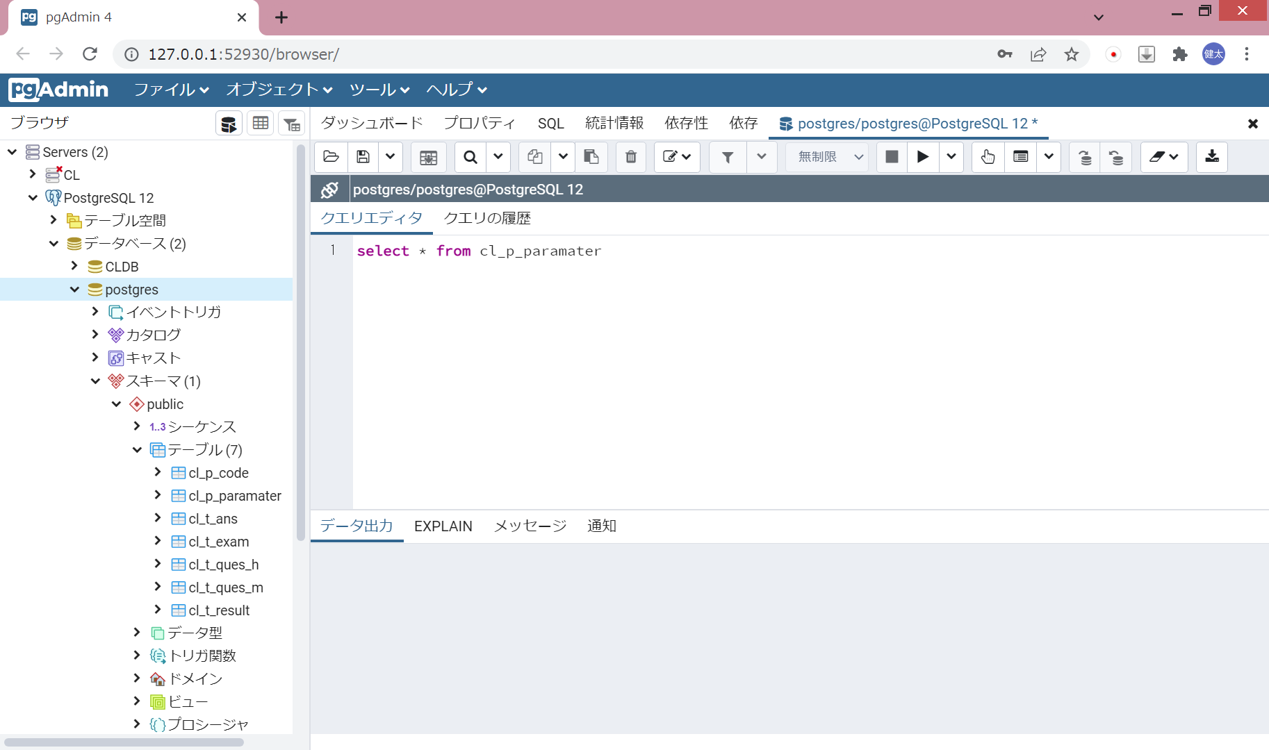
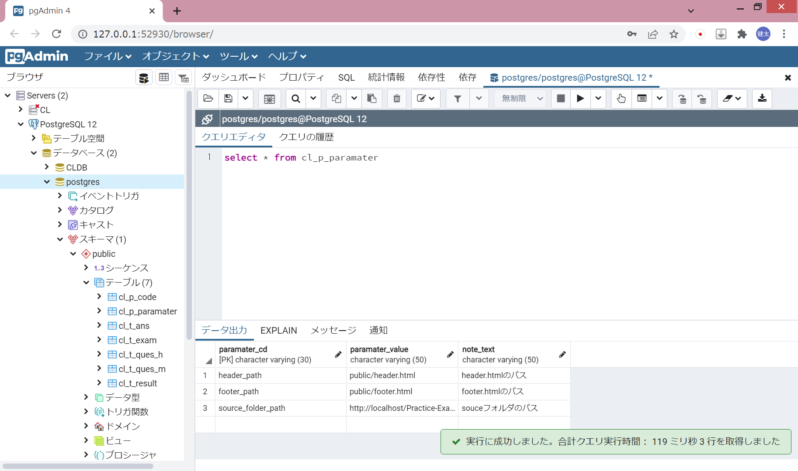
【起動】
 | パスワードを入力

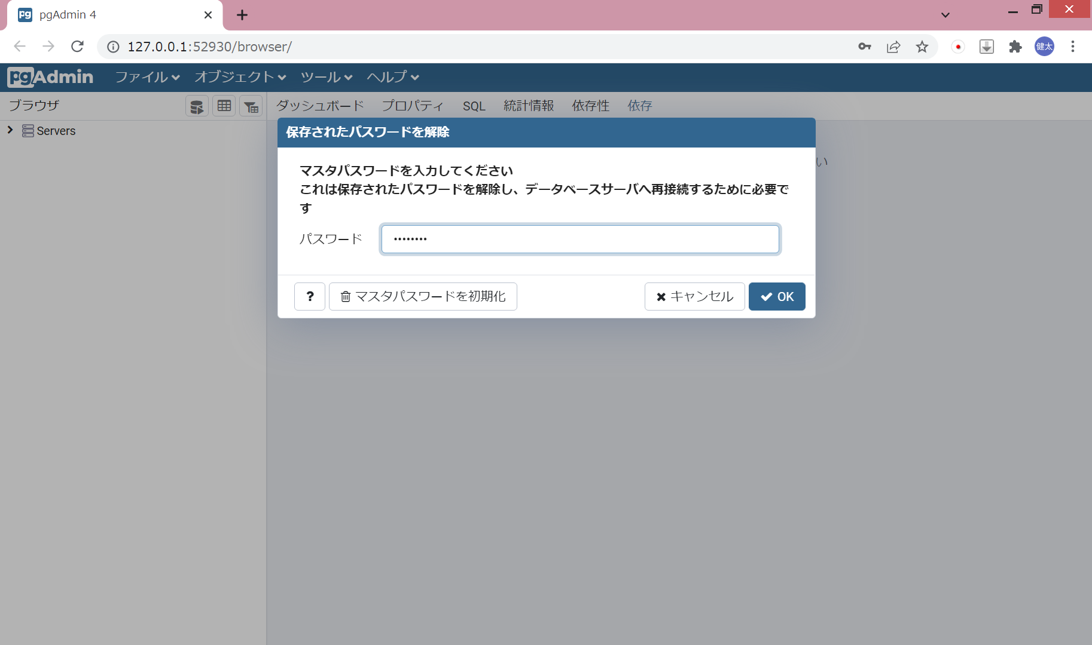

 | サーバーを起動
 |  | 「Servers」をダブルクリック

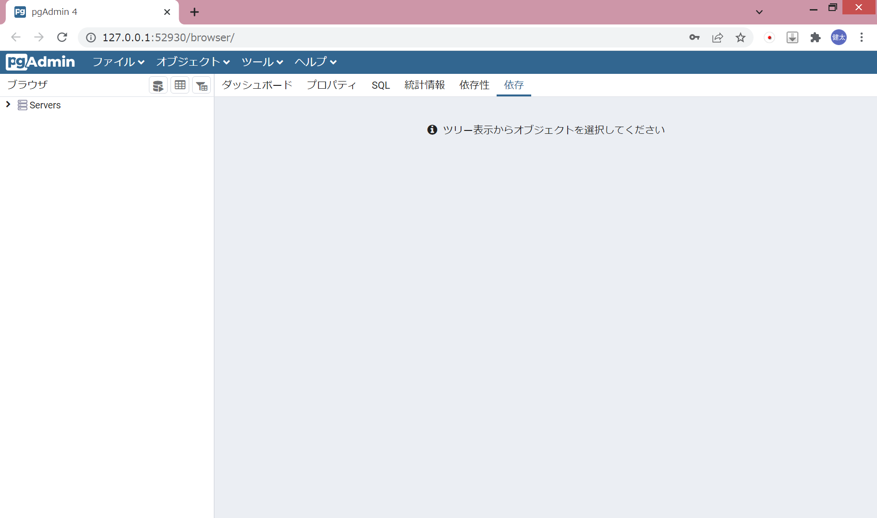

 |  | 起動したいサーバーをダブルクリック

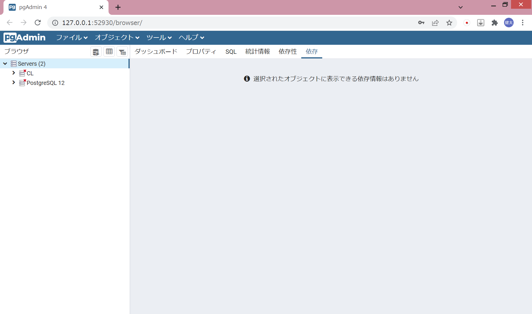

 |  | パスワードを入力

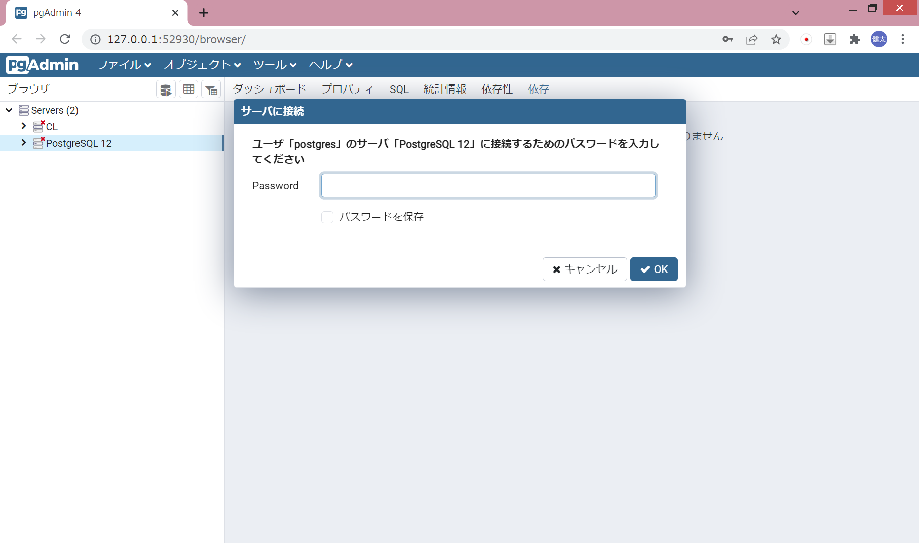

 |  | 接続したいデータベース名をダブルクリック

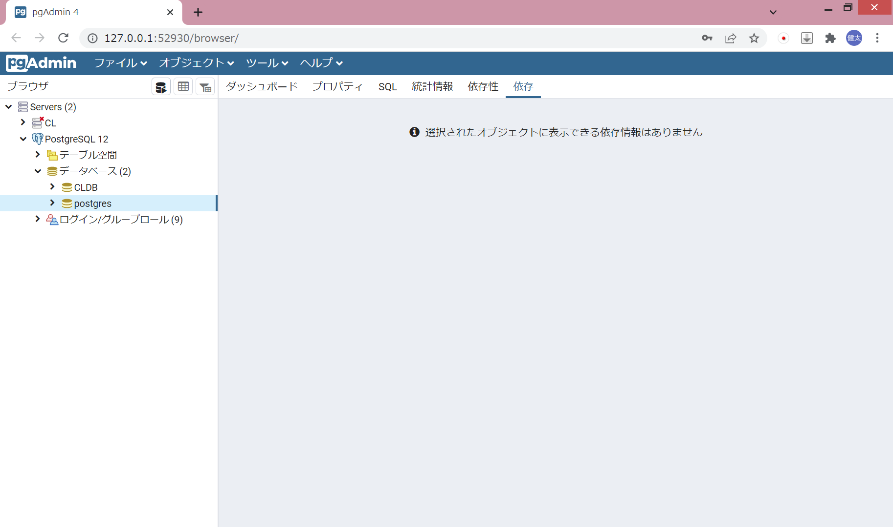

 |  | 「スキーマ」→「public」→「テーブル」に、保存されているテーブル一覧が表示される

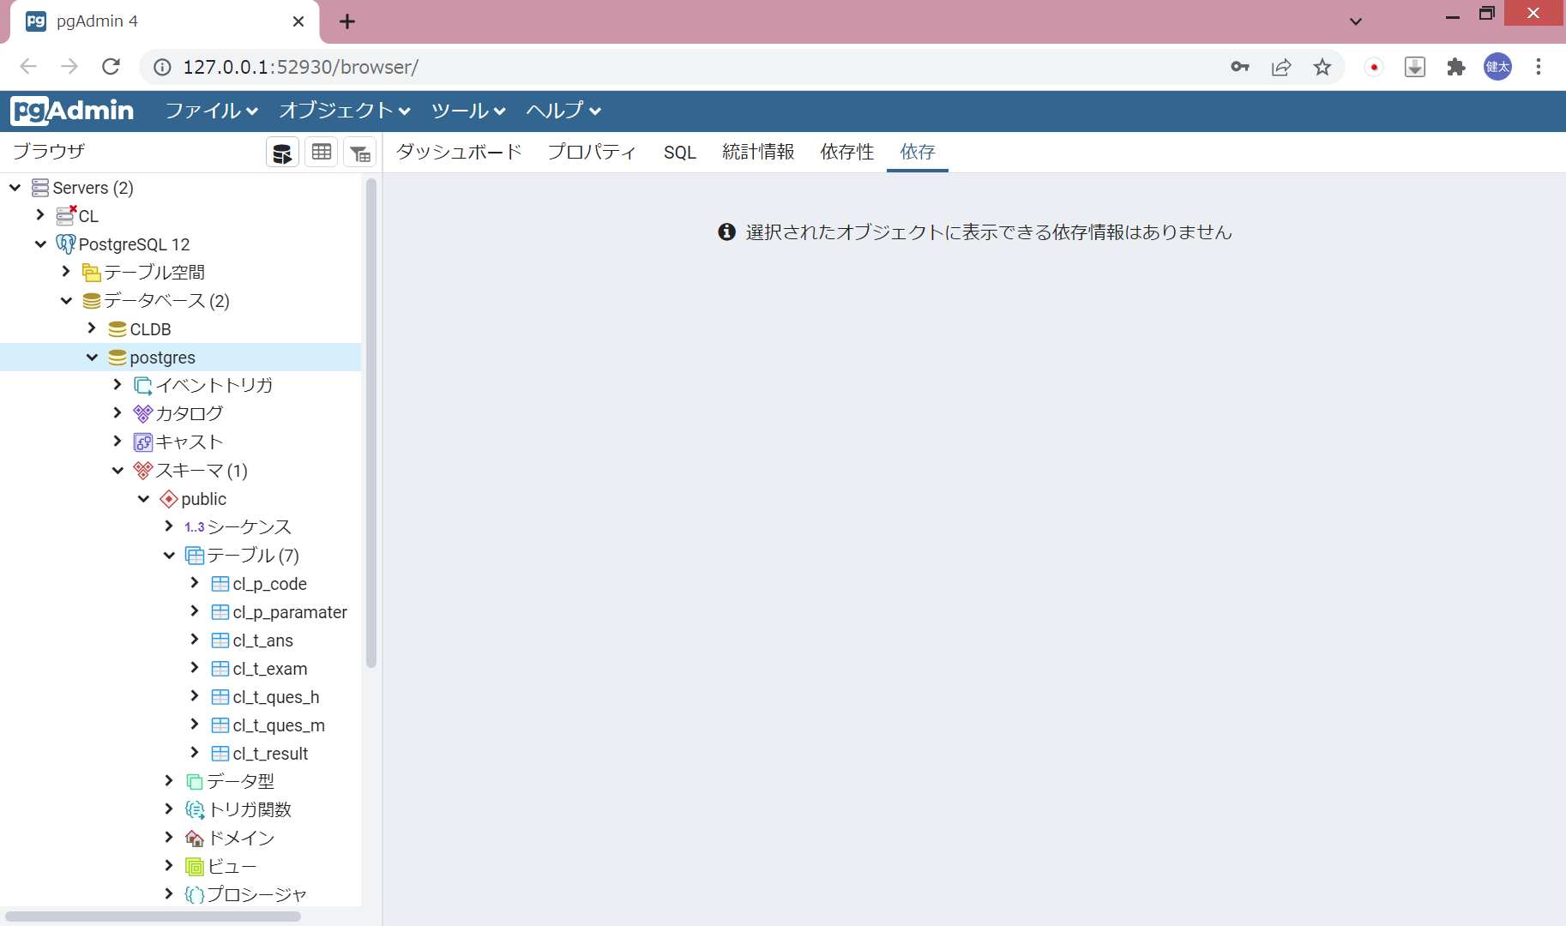

【SQL実行】
 | データベースを選択した状態で「クエリツール」をクリック

 | SQL文を入力して「実行」を押下

エクスポート
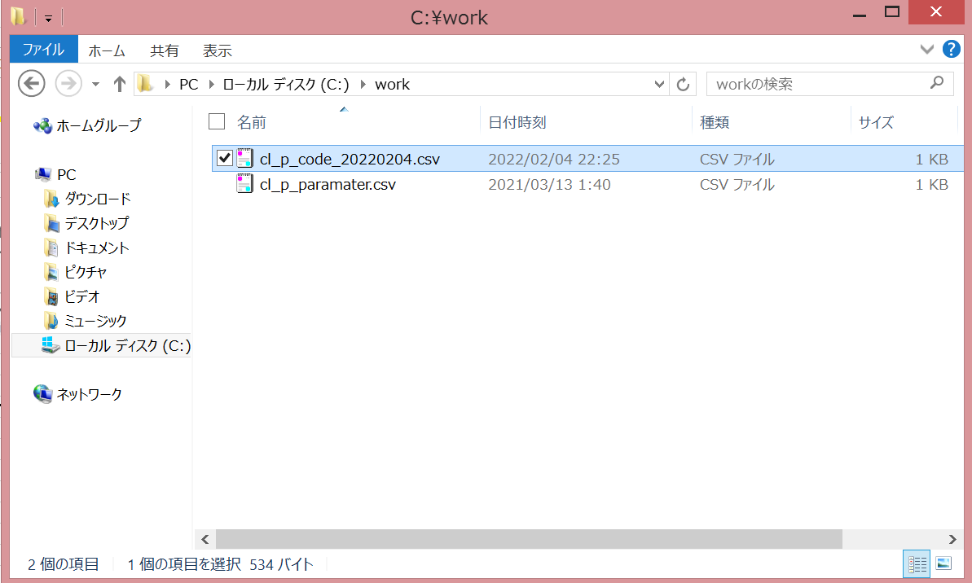
テーブルデータのエクスポート
 | csvファイルで出力したいテーブルを右クリックし、インポート/エクスポートをクリック

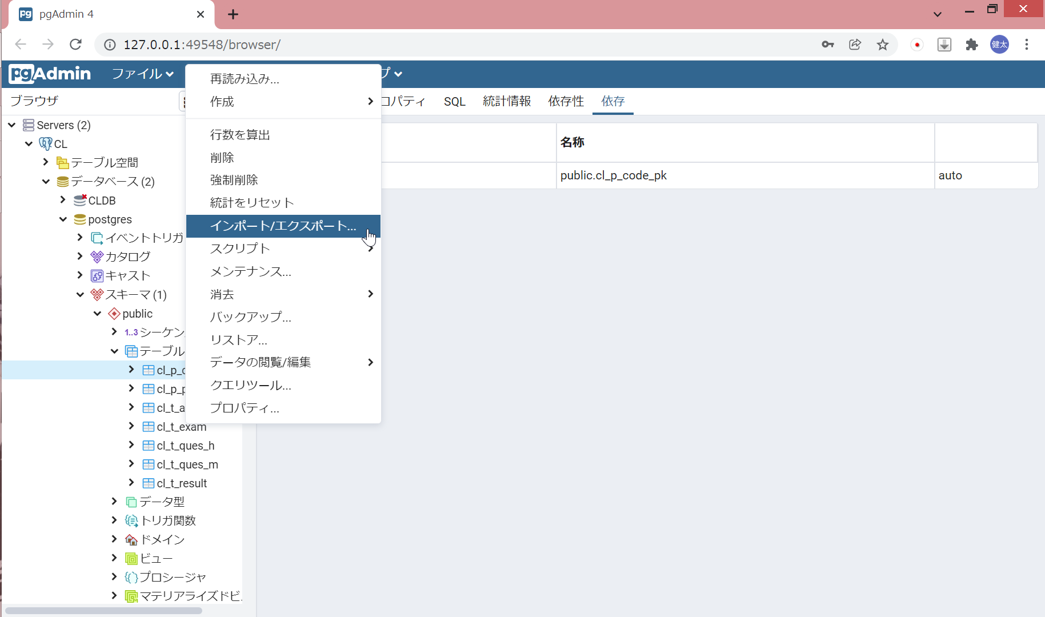

 | 出力先を指定する

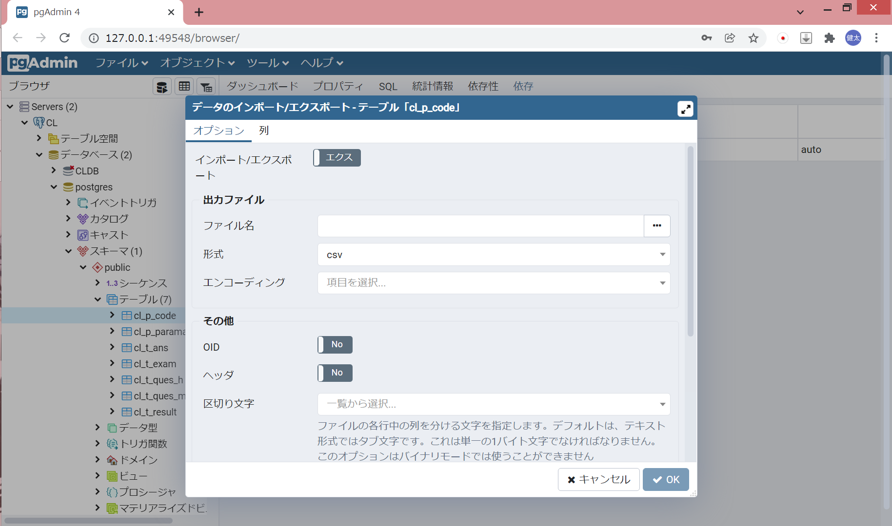

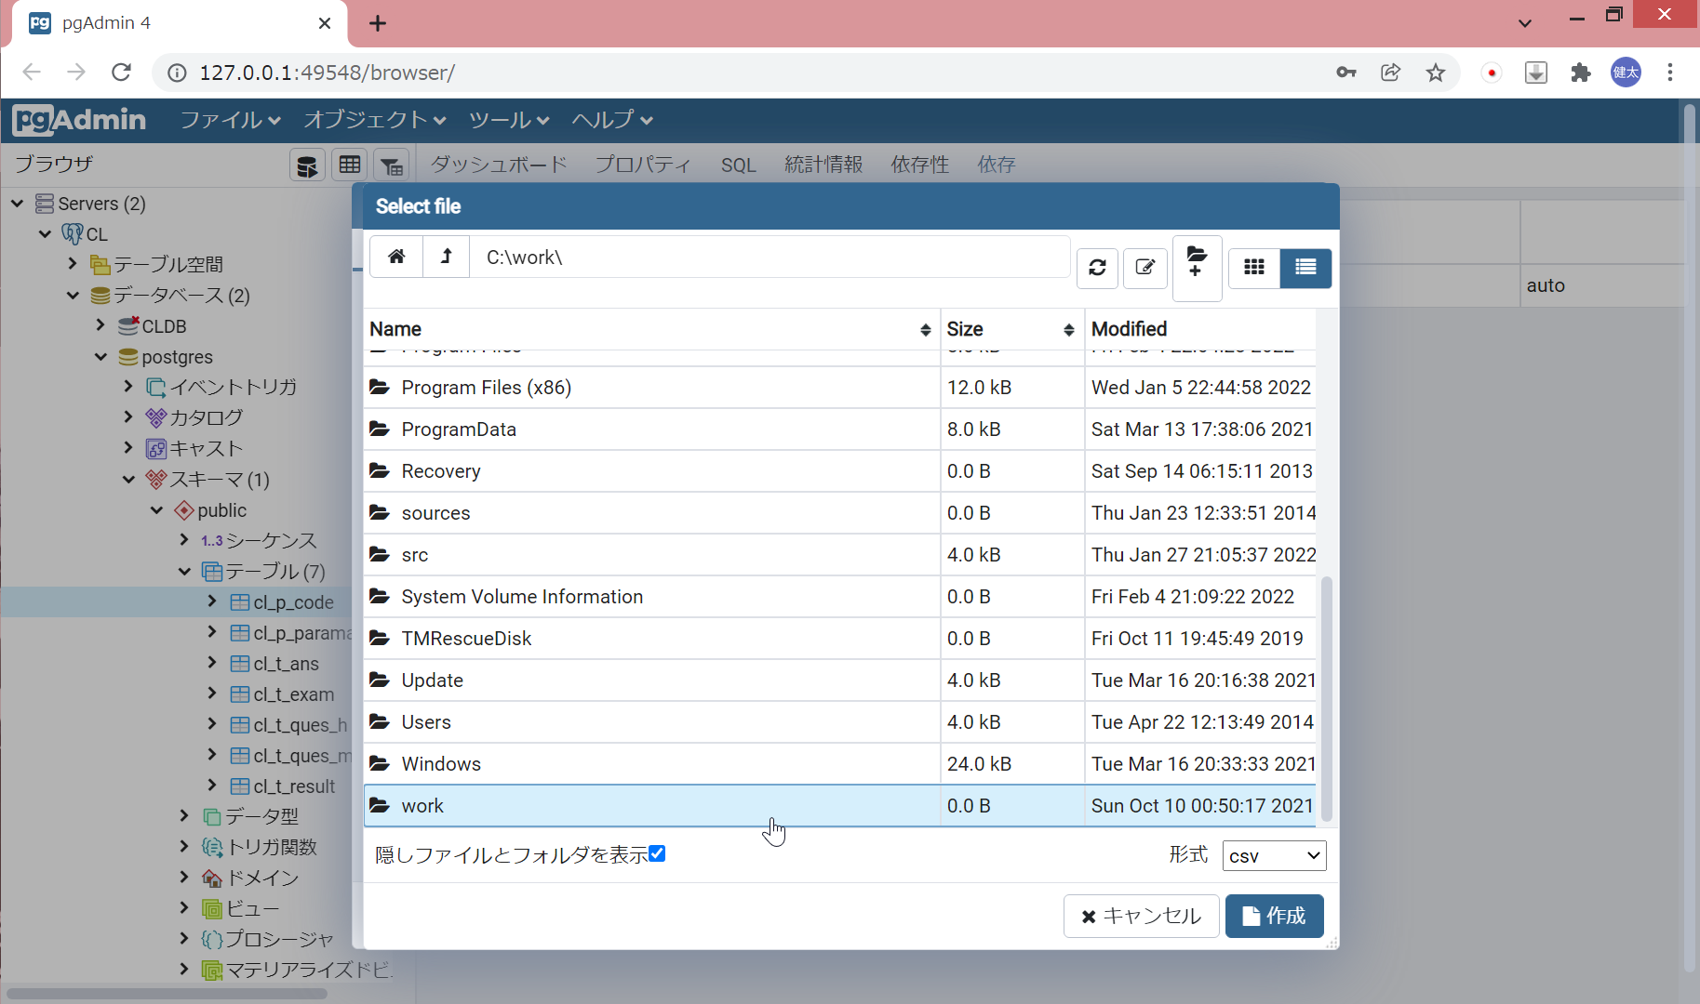

 |  | ※Cドライブ直下に「work」というフォルダを作成し、そこに保存しましょう。

 |  | ファイル名を入力

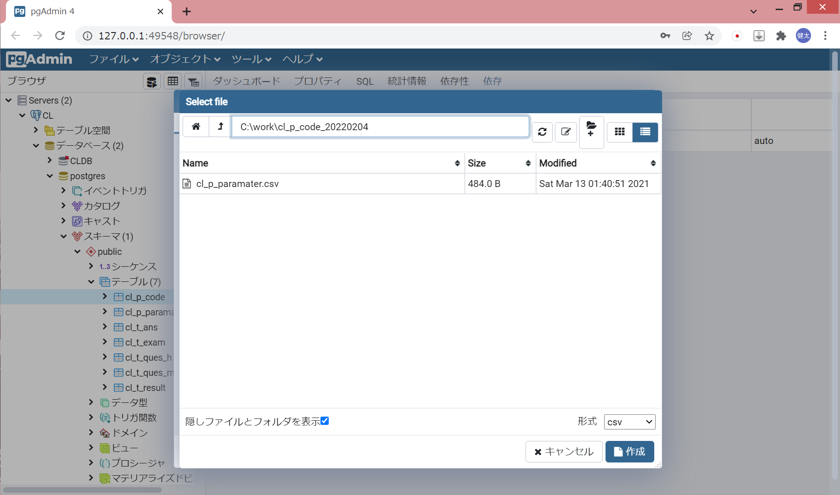

 | モードを「エクスポート」、ファイル名を確認、ヘッダを「Yes」に設定し、OKをクリック

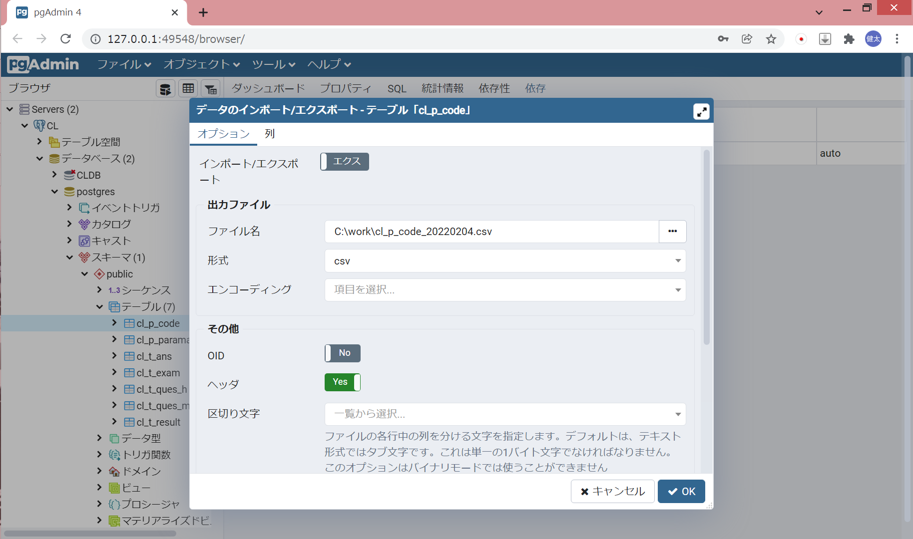

 |  | 以下のメッセージが出力されればOK

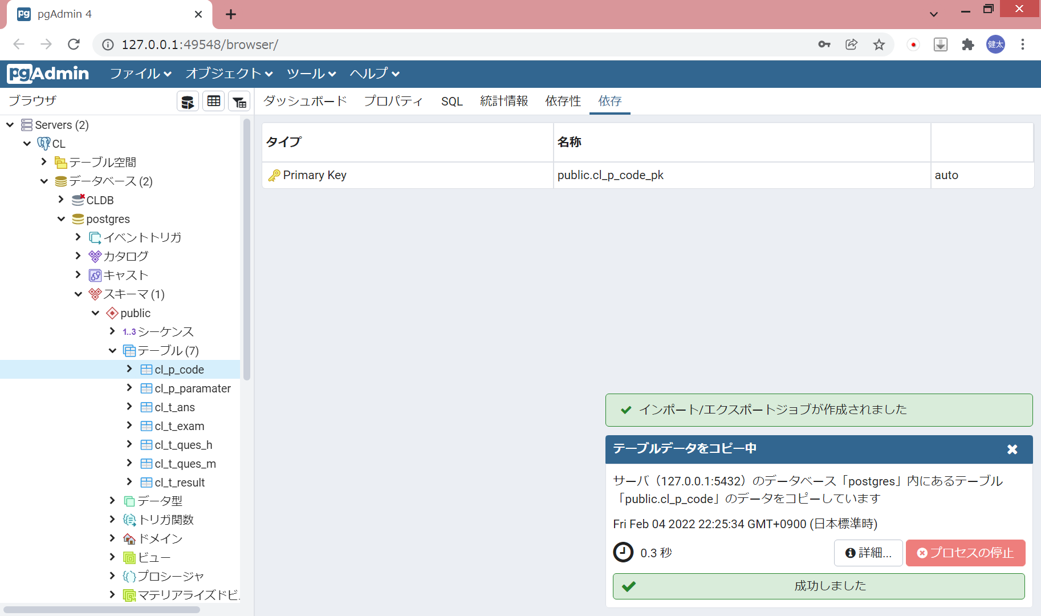

 | 指定したフォルダにCSVファイルが作成される

インポート
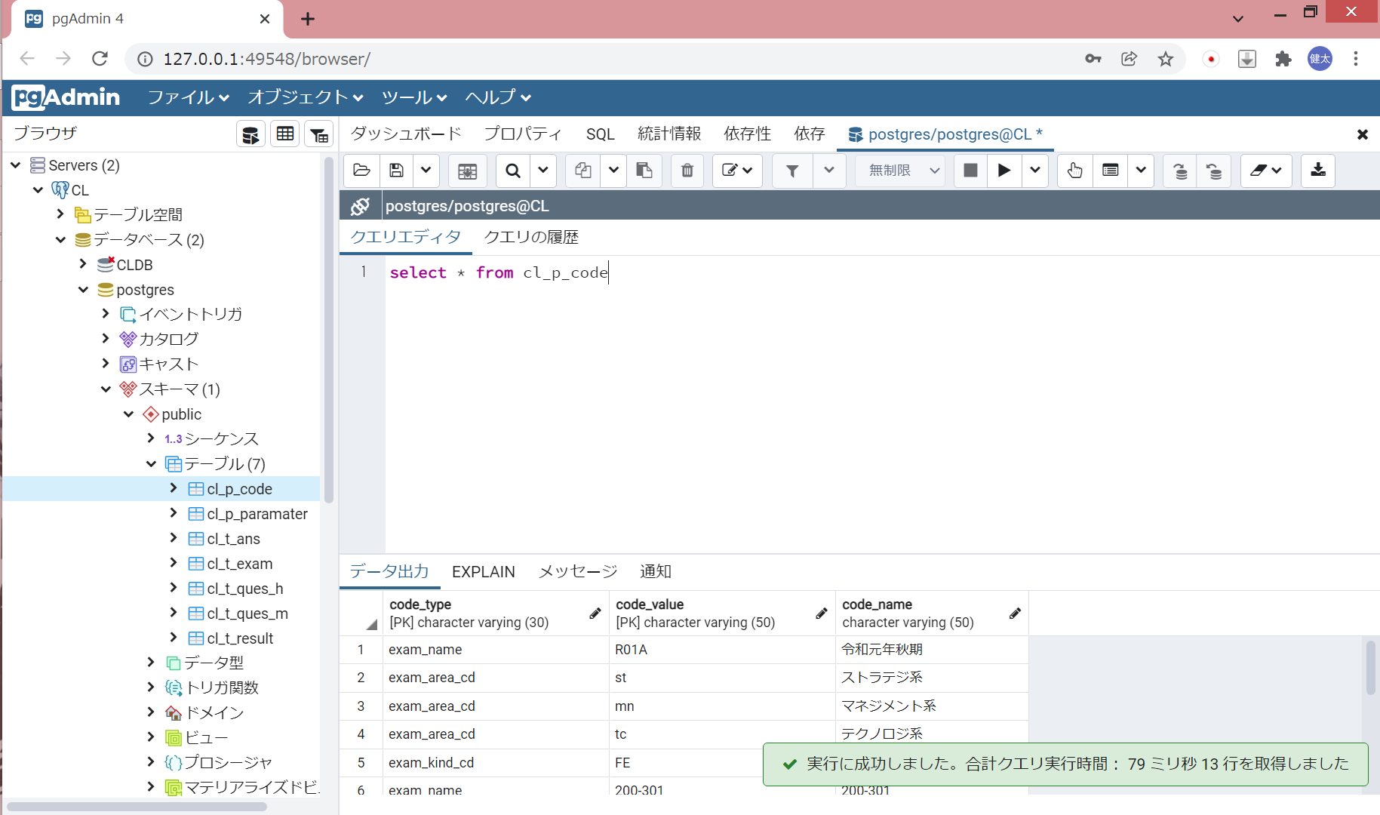
テーブルデータのインポート
 | csvファイルで出力したいテーブルを右クリックし、インポート/エクスポートをクリック

 | モードを「インポート」に変更し、取り込むCSVファイルを指定する

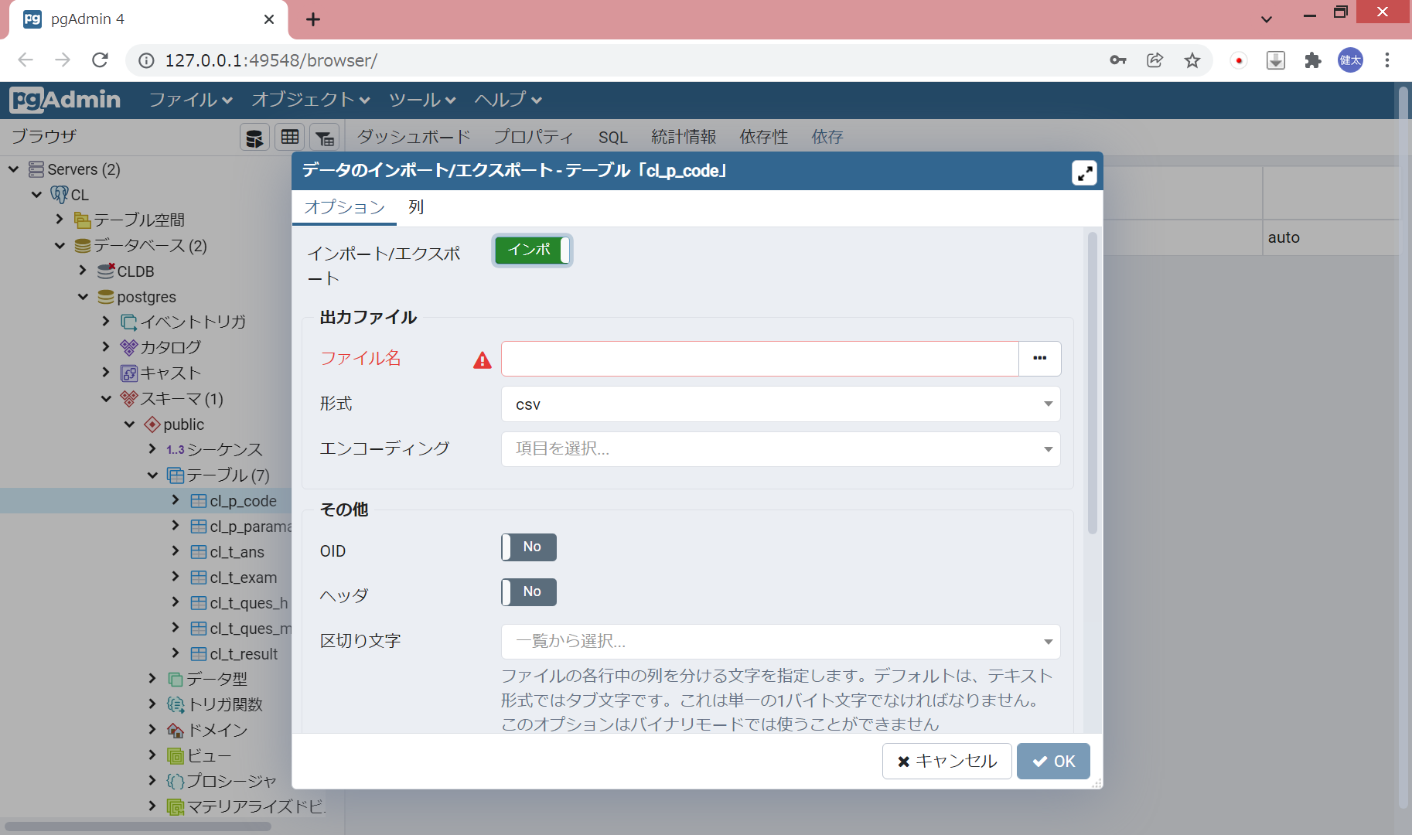

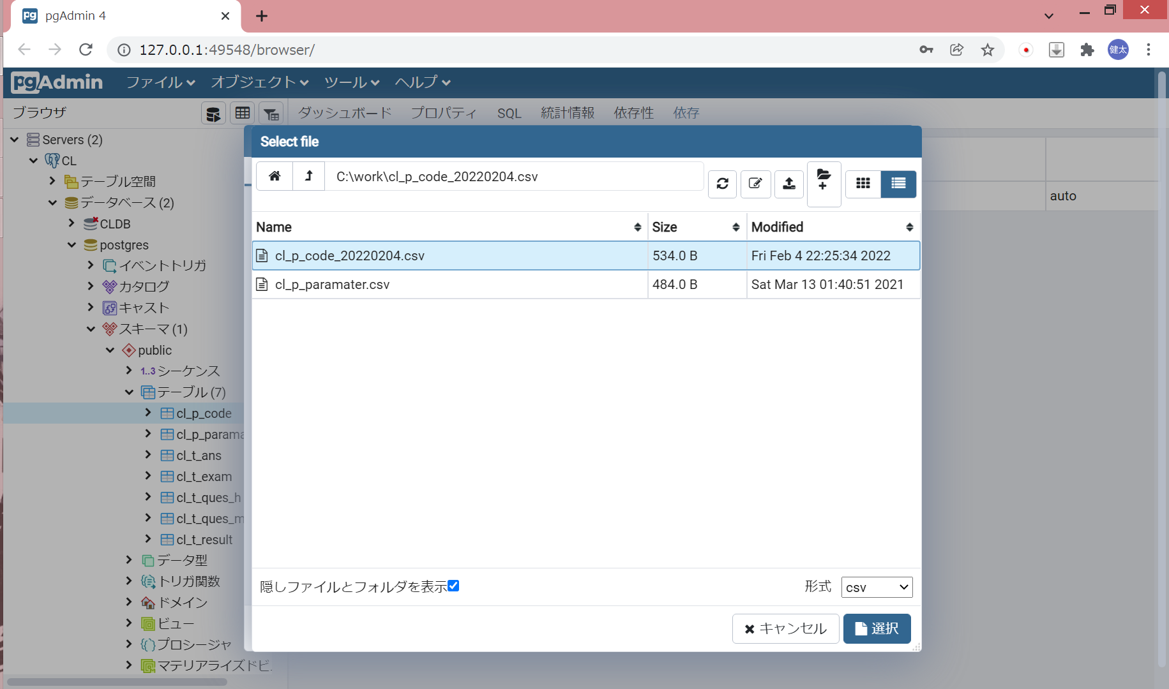

 |  | ※Cドライブ直下に「work」というフォルダを作成し、そこに保存しましょう。

 | モード、ファイル名を確認、ヘッダを「Yes」に設定し、OKをクリック

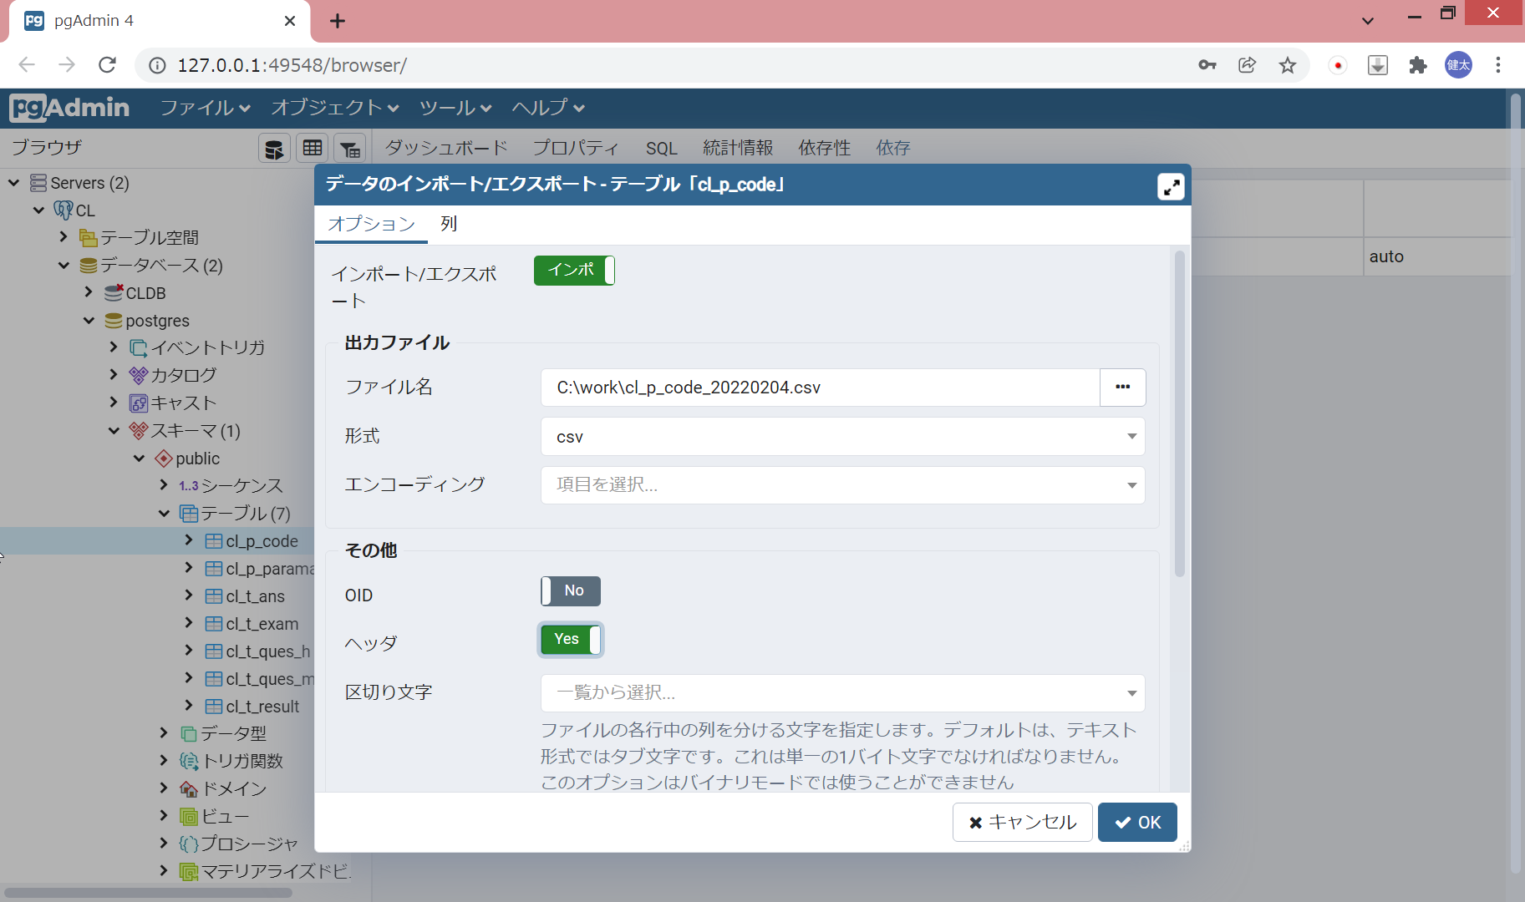

 |  | 以下のメッセージが出力されればOK



 | 正常にCSVファイルが取り込まれていることを確認する

